상품제안서
스위스밀리터리 친환경 2단자동 우산+140g면사타올 세트 | 상품코드: F30498

 |  |  |  |  |  |  | 02-412-0044 | www.easy1.co.kr
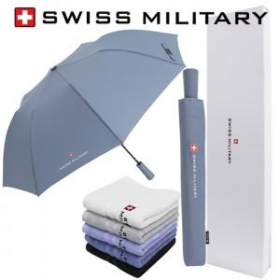

【상세/제작정보】 | * 상하케이스는 +600원(별도) / 쇼핑백 700원(별도)

【인쇄/포장옵션】 | 실크, 스티커 / 포장지포장

【공급단가】 | 수량 | 100~ | 300~ | 500~ | 1,000~ | 3,000~
*VAT별도 | 단가 | 12,840원 | 12,620원 | 12,300원 | 12,090원 | 11,770원

【상품 URL】 | http://www.easy1.co.kr/src/goods_detail.php?gdno=30498

